【記入見本】実績報告書
提出する年月日を記入
「実績報告書」のシートに記入してください（このシートは見本です。）
ピンク色のセルのみ記入してください。（それ以外の部分には記入できない設定になっております。）
見本
住所、町内会名、氏名を記入
 |  |  |  |  |  |  |  |  |  |  |  |  |  | 令和 |  | ○ | 年 | ○ | 月 | ○ | 日
羽村市長 橋 本 弘 山 様
 |  |  |  |  |  |  |  |  |  |  | 助成事業者
 |  |  |  |  |  |  |  |  |  |  |  | 住 所 | 羽村市 ○○○○ ○－○－○
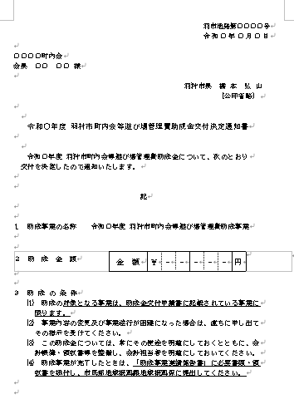
 |  |  |  |  |  |  |  |  |  |  |  |  | ○○○○ |  |  |  |  |  | 町内会
 |  |  |  |  |  |  |  |  |  |  |  | 氏 名 | 会 長 |  | ○○ ○○

「助成金交付決定通知書」の、右上の日付と番号を記入
羽村市町内会等遊び場管理費助成金実績報告書

 | 令和 | ○ | 年 | ○ | 月 | ○ | 日付、羽市地発 |  |  |  | ○○○○○ |  | 号をもって交付決定のあった助成事業
について、完了したので「助成事業収支決算書」を添えて、下記のとおり報告します。

 |  |  |  |  |  |  |  |  |  |  |  | 記

該当する年を記入
事業の成果の内容を記入
助成事業の名称 |  |  |  |  | 令和 |  | ○ | 年度 羽村市町内会等遊び場管理費助成事業
助成事業の成果 |  |  |  | ○○○○○○○○○○○○○○○○○○○○○○○○○○○○○○○○○○○○○○○○○○○○○○○○○○○○○○○○○○○○○○○○○○○○○○○○○○○○○○○○○○○○○○○○○○。

助成事業収支決算書のシートの数字が自動で記入されますので、ここには記入不要です。
決算書の数字が正しく反映されているか、ご確認ください。
助成事業の 財源内訳（円） |  |  |  | 市 助 成 金 |  |  |  |  | 自 己 財 源 |  |  |  | 前年度繰越金 |  |  |  | 合 計
 |  |  |  | 30,000 |  |  |  |  | 2,000 |  |  |  | 1,000 |  |  |  | 33,000
着手年月日 |  |  |  | 令和 |  | ○ | 年 | 4 | 月 | 1 | 日 | 完了年月日 |  | 令和 |  | ○ | 年 | 3 | 月 | 31 | 日
該当する年を記入
備 考 自己財源とは、町内会・自治会負担金等の諸収入です。
必要事項があれば記入
○○○○○○○○○○○○○○○○○○○○○○○○○○○○○○○○○○○○○○○○○○○○○○○○○○○○○○○○○○○○○○○○○○○○○○○○○○○○○○○○○○○○○○○○○○。

※添付書類 「助成事業収支決算書」及び「領収書」

【記入見本】収支決算書
見本
助成事業収支決算書
〔収 入〕
 |  |  |  |  |  | （単位：円）
項 目 |  | 収入済額 | 説 明
ピンクのセル部分、「収入済額」と「説明」を記入してください。合計額は自動計算されます。
市助成金 |  | 30,000 | 遊び場管理費助成金
自己財源 |  | 2,000 | 町内会 一般会計
その他 |  | 0
前年度繰越金 |  | 1,000 | 令和▽年度繰越金
合 計 |  | 33,000
 |  |  |  |  | ※説明欄は、必ず記入してください。
 | 【凡 例】 | その他 ： 預金利息・その他収入

〔支 出〕
 |  |  |  |  |  | （単位：円）
項 目 |  | 支出済額 | 説 明
ピンクのセル部分、「支出済額」と「説明」を記入してください。合計額は自動計算されます。
管理費 |  | 15,000 | 点検、整備
修繕費 |  | 10,000 | 遊具修繕
消耗品費 |  | 6,000 | 清掃用具
その他 |  | 0
合 計 |  | 31,000
 |  |  |  |  | ※説明欄は、必ず記入してください。
自動計算されますので、記入不要です。
収入済額から支出済額を差し引いた金額が記入されます。
 | 【凡 例】 | 管理費 ： 植木の剪定、上下水道料等
 |  | その他 ： 雑費、その他の費用

 |  |  |  | 精算金 | 2,000 |  | 円

